2200スタート
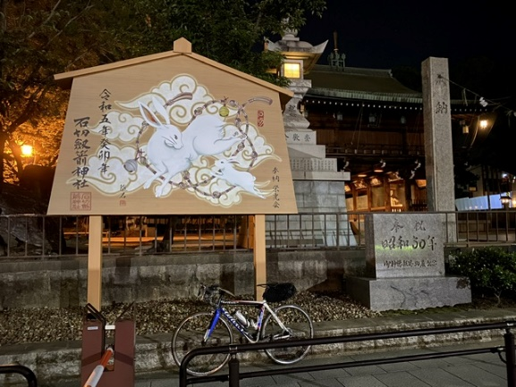
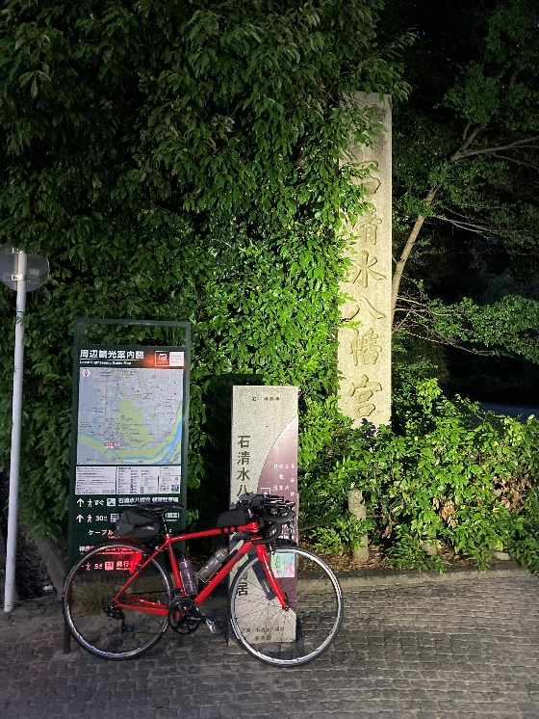
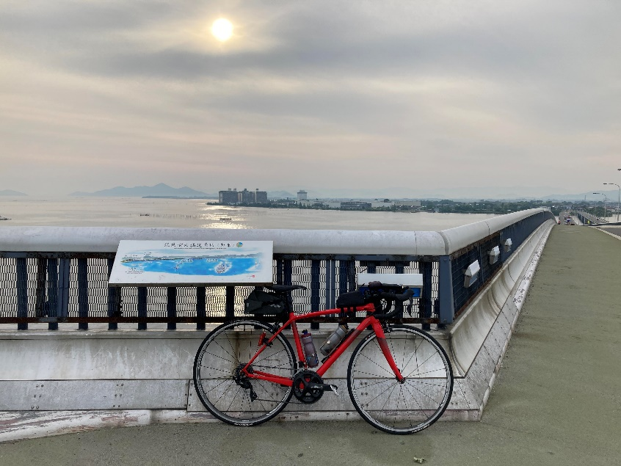
2026BRM822近畿200km近江八幡 AROUND 60 Returns |  |  |  |  | 2026/8/22 22：00スタート |  | 日出:5:19 日没:18:37
 |  |  |  | × | ←標識・案内看板等なし |  |  |  |  | ver1.0.0
 | 形状 | 信号 | ポイント | 標識 | 現在地からの進行先 |  | 現在地までの |  | 備考 | PC間
 |  |  |  |  | 方角 | 道路 | 区間 | 合計
1 |  |  | START 近江八幡駅南口 |  | 直進 | 市道 | 0.0 | 0.0 | CLOSE 22:30
2 | 十 | S |  |  | 右折 | 市道 | 0.9 | 0.9 | 左奥 フレンドマート、右手前 バーミヤン、右奥 くら寿司
3 | ┬ | S |  |  | 右折 | K32 | 6.3 | 7.2 | 青看板「←R8、→野洲市内 R477」、 白看板「→兵主大社」
4 | 十 |  |  |  | 左折 | 市道 | 0.1 | 7.3 | 青看板「←野洲市街、↑R477、→×」
5 | 十 |  |  | × | 左折 | 市道 | 0.3 | 7.6 | JRのアンダーパスをくぐらず左方向へ
6 | 5叉 | S |  |  | 右方向 | 市道(旧中山道)>K504 | 3.4 | 11.0 | 右手前 小学校、左奥 野洲病院
7 | 十 |  |  | × | 左折 | 市道>K11 | 1.8 | 12.8 | 橋を渡った直後を左折。
8 | ┬ | S | 林西S |  | 右折 | R1 | 3.6 | 16.4 | 青看板「←四日市 甲賀、→大津 草津」
9 | 十 | S | 高野S |  | 左折 | K12 | 0.5 | 16.9 | 青看板「←信楽、↑大津 草津、→R8」、右奥KFC
10 | ┬ |  |  |  | 左折 | K12 | 0.7 | 17.6
11 | ├ |  |  | × | 右折 | K12 | 0.1 | 17.7
12 | 変十 |  | PhotoControl-1 シンザン像 |  | 右側 (直進) | K12 | 3.1 | 20.8 | シンザン像もしくは栗東トレーニングセンターの石碑と自転車を1枚の写真に撮影。フィニッシュで提示。 シンザンは62年前の昭和39年の三冠馬。0.6km先の山入Sにある7-11栗東金勝店のレシートでも可。
13 | 十 | S | 山入S |  | 右折 | K113 | 0.6 | 21.4
14 | ┬ |  |  |  | 左折 | K113>市道>K2>K108 | 4.5 | 25.9 | 青看板「←大津 R1、→」、しばらく堤防道路を走る。
15 | 十 | S | 岡本工業団地口S |  | 左折 | K108 | 1.5 | 27.4 | 青看板「↖南郷」、白看板「↑草津市立クリーンセンター」「↖桐生キャンプ場」
16 | ├ |  |  | × | 右折 | K108>K16 | 1.4 | 28.8 | 右折して橋を渡る。
17 | Y |  | 堂町 |  | 左方向 | 市道 | 5.8 | 34.6 | 青看板「↗石山 瀬田」、正面左手に時計台。
18 | 変十 |  |  | × | 右折 | 市道 | 0.1 | 34.7 | 橋を渡った直後を右折。
19 | ┬ |  |  |  | 右折 | K108>K29 | 2.2 | 36.9
20 | ┬ |  |  |  | 左折 | R422 | 1.7 | 38.6 | 青看板「←甲賀、→宇治 大津市街」、 白看板「→立木観音」、右手に瀬田川大橋。
21 | 十 |  |  | × | 右折 | K29 | 0.1 | 38.7 | 水路を渡らずに右折。
22 | 十 |  |  | × | 右折 | K29 | 0.7 | 39.4 | 上った先の"止まれ"、左奥に自販機。
23 | ┬ |  |  |  | 右折 | R422 | 1.2 | 40.6
24 | ┬ | S | 大石東六丁目S |  | 左折 | K783 | 1.0 | 41.6 | 青看板「←宇治田原、→宇治 大津市街」
25 | ┬ | S | 岩山S |  | 右折 | R307 | 9.1 | 50.7 | 青看板「←甲賀 信楽、→枚方 京田辺」
26 | ┬ | S | 郷之口下町S |  | 左折 | R307 | 2.7 | 53.4 | 青看板「←枚方 京田辺、→天ケ瀬ダム」
27 | 五叉 | S |  |  | 左方向 | 市道 | 7.0 | 60.4 | 青看板「↙、↖、↑枚方、↗京田辺市街」 奥の信号を左方向へ。左手前 カローラ京都。
28 | ┬ | S |  |  | 右折 | K65 | 2.1 | 62.5 | 青看板「←井手、→生駒」
29 | ┬ |  | 鳥谷池 |  | 右折 | K72 | 8.4 | 70.9 | 青看板「←、→生駒 R163」
30 | ┬ | S | 出店橋S |  | 左折 | K7 | 2.0 | 72.9
31 | 十 | S | 鵄の橋S (とびのはし) |  | 右折 | 市道 | 1.7 | 74.6 | 左手前 コメリパワー、左奥 アサヒペットクリニック
32 | ┬ |  |  |  | 右折 | 市道 | 0.2 | 74.8 | 左手前 池
33 | 十 | S | 南田原バイパス中S |  | 左折 | R168 | 1.2 | 76.0 | 青看板「←大和高田 王寺、↑四条畷 上田原、→枚方」右手前 ホンダ、右奥 ローソン。左折レーンあり。
34 | 十 | S | 南田原町S |  | 左折 | R168 | 1.3 | 77.3 | 青看板「←王寺、↑生駒、↗田原台、→南田原」 右手前 7-11、右手 ジョリーズパスタ。左折レーンあり
35 | Y | S | 新柴山橋西詰S |  | 左方向 | R168 | 2.8 | 80.1 | 青看板「↑、↗第二阪奈」、右方向のバイパス通行も可。
36 | ┬ |  |  |  | 左折 | R168 | 2.7 | 82.8 | 青看板「↖南生駒駅、↑王寺 平郡」、バイパスへ戻る
37 | 5叉 | S | 椿井S |  | 直進 | K194 | 6.1 | 88.9 | 青看板「↖王寺 斑鳩、↗三郷」、白看板「↖信貴山」 左折レーンあり、後続車に注意しながら直進。
38 | 十 |  |  | × | 直進 | K195 | 1.5 | 90.4 | 小さな橋を渡って路地へ進入。左折専用レーンあり
39 | Y |  |  |  | 右方向 | K195 | 0.7 | 91.1 | 白看板「龍田神社」、青看板「↖大阪・奈良方面行」
40 | Y |  |  | × | 右方向 | K195 | 0.2 | 91.3 | この先、幅員狭い。通行注意。
41 | 変十 |  |  |  | 右折 | 市道 | 0.9 | 92.2 | 「止まれ」を右折。
42 | | |  | PhotoControl-2 龍田大社 |  | 左側 (直進) | 市道 | 0.1 | 92.3 | 白看板「←参拝者駐車場」と自転車を1枚の写真に撮影。フィニッシュで提示。直進してコース復帰。 龍田大社は風の神とされる。
43 | 5又 | S | 立野S |  | 左折 | 市道 | 0.4 | 92.7 | 青看板「←三郷駅、↑竜の子霊園、→信貴山」
44 | 十 | S | 三郷駅西S |  | 右折 | K195 | 0.5 | 93.2 | 青看板「←三郷駅、→」、正面 Times
45 | 十 | S | 王寺町藤井2丁目S |  | 右折 | R25 | 0.6 | 93.8 | 青看板「←奈良、→大阪」、大和川を渡って右折。
46 | ┤ | S | 国分寺大橋東S |  | 左折 | 市道 | 2.8 | 96.6 | 青看板「↖青谷、↑大阪 八尾」、左折レーンを進む
47 | 十 | S |  |  | 左折 | K183>R25 | 1.2 | 97.8 | 正面看板「青谷ゴルフガーデン」
48 | K | S | 安堂S |  | 右折 | R170>K20 | 3.2 | 101.0 | 青看板「↑大阪 八尾、→東大阪」、白看板「ぶどう狩り」 右折方向の道は2本あるが、奥側を進む。
49 | 変十 |  |  |  | 右折 | 市道 | 9.2 | 110.2 | アーケードの手前、右奥 7-1１。右手の鳥居を通過。
50 | | |  | PhotoControl-3 瓢箪山稲荷神社 |  | 正面 (折返し) | 市道 | 0.1 | 110.3 | 瓢箪山稲荷神社の赤鳥居と自転車を1枚の写真に撮影。フィニッシュで提示。鳥居の文字が見えるように注意。瓢箪山稲荷神社は辻占の総本山で、大坂城の鎮護。
51 | ├ |  |  |  | 右折 | 市道 | 0.0 | 110.3
52 | ┬ |  |  |  | 右折 | 市道 | 0.1 | 110.4 | この先、幅員狭い。通行注意。
53 | ┬ |  |  |  | 左折 | 市道>K170>R308 | 0.6 | 111.0 | 「止まれ」を左折。この先も幅員狭い。
54 | 十 |  |  |  | 左折 | 市道 | 1.6 | 112.6 | 額田駅の奥を左折して踏切を渡る。
55 | 十 |  |  | × | 右折 | 市道 | 0.1 | 112.7 | 左手前 Timesの十字路。
56 | 5叉 | S |  |  | 左折 | 市道 | 0.3 | 113.0 | 左奥 新聞店、右奥 関西みらい銀行。
57 | 十 | S |  |  | 右折 | 市道 | 0.5 | 113.5 | 右折して石切宮の石鳥居をくぐる。
58 | 十 |  | PhotoControl-4 石切劔箭神社 (いしきりつるぎ) 絵馬殿 |  | 正面 (右折) | 市道 | 0.2 | 113.7 | 巨大絵馬と自転車を1枚の写真に撮影。フィニッシュで提示。白看板「この先車両通行不可」と書かれた右手の小道を進む。石切劔箭神社は病(腫物)を治す神様。
2023BRM630近畿200km近江八幡 AROUND 60 |  |  |  |  | 2023/6/30 22：00スタート |  | 日出:4:45 日没:7:14
 |  |  |  | × | ←標識・案内看板等なし |  |  |  |  | ver1.0.0
 | 形状 | 信号 | ポイント | 標識 | 現在地からの進行先 |  | 現在地までの |  | 備考 | PC間
 |  |  |  |  | 方角 | 道路 | 区間 | 合計
59 | ┬ |  |  |  | 左折 | 市道 | 0.2 | 113.9
60 | ┬ |  |  |  | 右折 | 市道 | 0.2 | 114.1
61 | ┬ |  |  |  | 右折 | R170>K20>市道 | 1.0 | 115.1 | 右手前 喜光堂印刷(株)。左方向からの合流に注意。
62 | 十 | S |  |  | 右折 | 市道>K20 | 6.2 | 121.3 | 青看板「←、↑、→枚方 交野」、左手前 ファミマ
63 | 十 | S |  |  | 左折 | 市道 | 3.7 | 125.0 | 右手前 すき家、左手前 星田北食堂
64 | ┬ | S |  |  | 右折 | 市道 | 1.9 | 126.9
65 | 十 | S | 枚方市役所前S |  | 左折 | K139 | 3.3 | 130.2 | 右奥 枚方市役所、左折方向に自転車レーンあり
66 | 十 | S | 関西医大病院前S |  | 右折 | K13 | 0.5 | 130.7 | 青看板「←大阪 高槻、→京都 八幡」 正面 関西医大病院
67 | 十 | S |  |  | 右折 | 市道 | 10.1 | 140.8 | 青看板「←淀、↑木津川市 京田辺、→京阪 石清水八幡宮駅」、左手 木津川御幸橋
68 | ├ |  | PhotoControl-5 石清水八幡宮 |  | 右側 (折返し) | 市道>K13>K79>市道 | 0.3 | 141.1 | 石清水八幡宮の石碑と自転車を1枚の写真に撮影。フィニッシュで提示。撮影後、折返し。石清水八幡宮は伊勢神宮に次ぐ格式を持つ二所宗廟。この先の150km地点から大手筋商店街。通行注意。
69 | 十 | S | 桃山南口S |  | 左折 | 市道>K128 | 10.8 | 151.9 | 2連続信号の手前を左折。奥側を左折して六地蔵Sを右折してルート復帰も可。
70 | 十 |  |  |  | 直進 | 市道 | 1.1 | 153.0 | 堤防へ自転車を担いで上り、六地蔵小橋を渡る。 道なりに進み、橋を渡った先を左折して#71に合流も可
71 | ├ |  |  |  | 直進 | 市道>K36 | 0.1 | 153.1 | 堤防から下りて本線復帰。
72 | 変十 | S | 大宅甲ノ辻町S |  | 右折 | 市道 | 4.9 | 158.0 | 名神高速の高架をくぐった先の変形十字路を右折。
73 | 十 | S |  |  | 右折 | K36 | 2.6 | 160.6 | 右手前 7-11
74 | ┬ |  |  |  | 左折 | 市道 | 0.5 | 161.1 | 左手前 石碑「蓮如上人御塚」
75 | ├ |  |  |  | 右折 | 市道 | 0.3 | 161.4 | 青看板「↑R1、→下横木 緑ヶ丘 山手」
76 | 十 | S |  |  | 右折 | 市道 | 0.2 | 161.6 | R1と京阪の高架の間のアンダーパスにある信号を右折。信号で停車している自動車がいるので速度注意。
77 | ┬ |  |  |  | 左折 | R1 | 0.2 | 161.8 | これより逢坂越え。自動車通行量の激増に注意。
78 | Y | S | 逢坂一丁目S |  | 左方向 | K558 | 2.8 | 164.6 | 青看板「↖敦賀 高島」「↗四日市 草津」。 路面電車の線路にタイヤを取られないよう注意。
79 | 十 | S | 大津港南S |  | 左折 | K558 | 1.5 | 166.1 | 青看板「←敦賀 高島、↑大津港、→草津 石山」 この先、自動車通行量と信号激増。慌てず冷静に。
80 | 十 | S | 堅田駅前S |  | 右折 | 市道 | 13.7 | 179.8 | 白看板「→国土交通省 堅田維持出張所」。直進して琵琶湖大橋Sを右折してNo.82に合流しても可。
81 | 十 | S |  |  | 左折 | 市道 | 0.2 | 180.0 | 左奥 ローソン
82 | 十 | S | 琵琶湖大橋西詰S |  | 右折 | R477 | 0.8 | 180.8 | 右奥 ヤマダ電機。琵琶湖大橋は歩道を走行。
83 | | |  | PhotoControl-6 琵琶湖大橋 |  | 左側 (直進) | R477 | 0.9 | 181.7 | 琵琶湖大橋頂上部分で自転車とともに記念写真を撮影。フィニッシュで提示。撮影後、直進。
84 | 十 | S | 琵琶湖大橋東詰S |  | 左折 | K559 | 1.4 | 183.1 | 青看板「←近江八幡、↑名神 R8、→草津」 左手前 GSとローソン、右奥 7-11
85 | ├ | S | 湖岸白鳥川S |  | 右折 | K26>K326 | 14.4 | 197.5 | 白看板「↑国民休暇村、↑長命寺、→八幡城址」、 青看板「↑彦根 東近江、→R8 近江八幡市街」
86 | 十 |  | Finish ファミリーマート近江八幡中小森店 |  | 左側 (左折) | 市道 | 4.1 | 201.6 | OPEN 3:53、CLOSE 11:30 レシート取得。打刻時間をブルベカードへ記入。 | 201.6
87 | 十 |  | 鷹谷町西S |  | 左折 | 市道 | 1.2 | 202.8 | 左手前 プラージュ、右手前 ココス。
88 | 十 |  |  |  | 右折 | 市道 | 0.1 | 202.9 | 左手前 ミサワホーム
89 | | |  | Finish受付 レンタルスペース近江八幡 (Nビル 3階レンタルルーム) |  | 右側 | 市道 | 0.1 | 203.0 | OPEN 6:00、CLOSE 12:00 軒下駐車場の指定位置内に必ず駐輪する。駐輪方法によるトラブルを発生させた方は失格とさせて頂きます。 ブルベカードに必要事項を全て記入しスタッフへ提出。
PhotoControlでの写真例
PhotoControl-1 シンザン像 |  |  |  | PhotoControl-2 龍田大社 |  |  |  |  | PhotoControl-3 瓢箪山稲荷神社
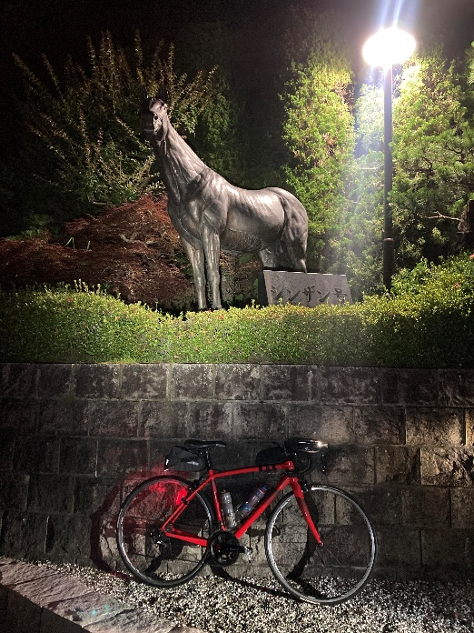
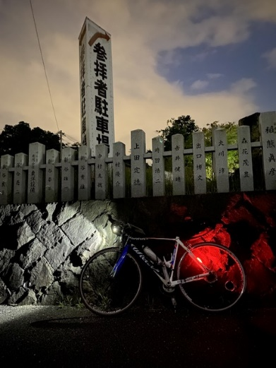
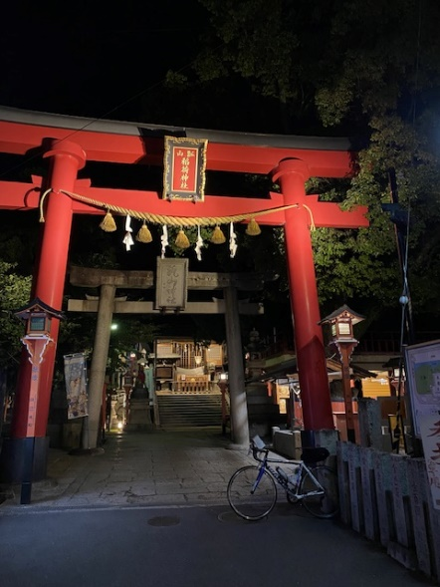

PhotoControl-4 石切劔箭神社 |  |  |  | PhotoControl-5 石清水八幡宮 |  |  |  |  | PhotoControl-6 琵琶湖大橋

